信用交易
融资融券市场交易数据统计(2023-12-19)

标的证券 | 融资融券余额（亿元） | 融资余额（亿元） | 融券余额（亿元） | 融资买入额（亿元） | 融资融券规模变化（亿元） | 融资余额增幅(‰) | 融券余额增幅(%)
统计数据 | 16,680.49 | 15,943.03 | 727.08 | 463.58 | 5.40 | 0.68 | -0.77
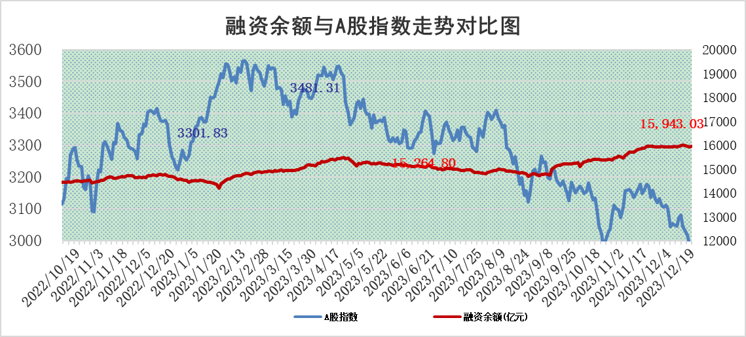

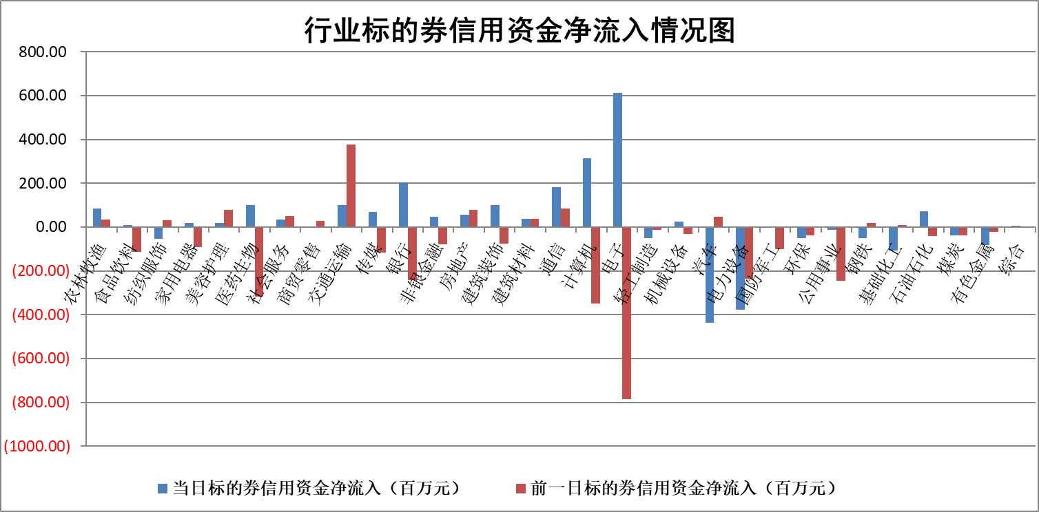

标的基金代码 | 标的基金简称 | 融资余额/市值(%) | 融资余额增幅(%) | 融资买入额/成交金额(%) | （融资余额净增额-融券余额净增额）/市值(‱) | 融券余额降幅(%) | ABS[（融资余额净增额-融券余额净增额）/市值净增额-1](%)
159902 | 华夏中小板ETF | 0.00 | 0.00 | 0.00 | 0.00 | 0.00 | 100.00
159915 | 易方达创业板ETF | 4.26 | 6.36 | 218012.16 | 26.60 | 9.59 | 40.77
159919 | 嘉实沪深300ETF | 3.51 | -0.63 | 5.14 | -1.93 | 11.82 | 116.71
159920 | 华夏恒生ETF | 65.83 | 0.01 | 15.66 | 0.80 | 0.61 | 101.30
159922 | 嘉实中证500ETF | 1.04 | -21.94 | 407.83 | -27.34 | 0.95 | 1429.88
159925 | 南方沪深300ETF | 0.19 | 2.14 | 0.09 | 0.40 | 0.00 | 96.65
159928 | 消费ETF | 1.20 | -0.43 | 0.72 | -0.47 | 1.07 | 98.07
159934 | 易方达黄金ETF | 237.20 | 0.60 | 39.15 | 140.33 | 0.00 | 430.81
159939 | 全指信息技术ETF | 1.06 | 12.82 | 132.93 | 11.95 | -1.16 | 89.58
159940 | 全指金融地产ETF | 0.13 | -0.02 | 0.24 | 0.00 | 0.00 | 99.99
159995 | 半导体芯片ETF | 2.79 | -0.80 | 93.40 | -3.28 | -6.20 | 102.37
159997 | 天弘中证电子ETF | 1.80 | -0.41 | 2.32 | -2.18 | -1.13 | 101.95
159998 | 天弘中证计算机主题ETF | 0.61 | 3.76 | 0.04 | 1.08 | -3.09 | 97.82
510050 | 华夏上证50ETF | 8.65 | 0.67 | 355.97 | 6.10 | 5.36 | 95.65
510180 | 华安上证180ETF | 0.57 | -0.19 | 1.34 | -0.14 | -31.50 | 100.51
510880 | 华泰柏瑞红利ETF | 0.30 | -5.04 | 0.98 | -1.58 | 0.88 | 103.96
510900 | 易方达恒生H股ETF | 81.68 | -0.20 | 4.17 | -16.59 | 0.00 | 61.34
511010 | 5年期国债ETF | 13.09 | -0.03 | 0.10 | -0.40 | 0.00 | 58.89
511380 | 可转债及可交换债券ETF | 8.17 | -3.47 | 18.00 | -29.33 | 0.00 | 3.26
512000 | 全指证券ETF | 8.24 | 0.57 | 18.69 | 4.54 | -0.43 | 85.16
512010 | 沪深300医药卫生ETF | 5.90 | 3.13 | 176.06 | 18.35 | 2.03 | 97.64
512070 | 沪深300非银ETF | 2.52 | 1.29 | 238.51 | 3.13 | -2.22 | 32.73
512400 | 南方中证申万有色金属ETF | 2.89 | 1.20 | 0.40 | 2.52 | -17.33 | 107.28
512580 | 广发中证环保产业ETF | 1.71 | -1.32 | 0.27 | -2.29 | -0.11 | 102.79
512660 | 国泰中证军工ETF | 3.60 | 1.30 | 13.25 | 5.26 | 3.45 | 120.22
512800 | 华宝中证银行ETF | 15.71 | -0.09 | 1.18 | -1.44 | 0.00 | 97.58
512980 | 广发中证传媒ETF | 1.04 | 3.48 | 283.65 | 3.36 | -1.52 | 97.83
515030 | 华夏中证新能源汽车ETF | 2.80 | 0.45 | 13.30 | 1.47 | 0.83 | 101.14
515050 | 华夏中证5G通信主题ETF | 1.26 | 0.48 | 5.27 | 0.59 | -0.50 | 99.11
515070 | 华夏中证人工智能ETF | 3.00 | 2.56 | 5.85 | 7.41 | -0.72 | 95.30
标的股票比较指标 |  | 融资余额/流通A股市值(%) | 融资余额增幅(%) | 融资买入额/成交金额(%) | （融资余额净增额-融券余额净增额）/流通A股市值(‱) | 融券余额降幅(%) | ABS[（融资余额净增额-融券余额净增额）/流通A股市值净增额-1](%)
前十名标的个股 |  | 阳光城 | 大理药业 | 海亮股份 | 华海清科 | 宏昌科技 | 中贝通信
 |  | 搜于特 | 新瀚新材 | 南玻A | 国缆检测 | 恒辉安防 | 尤安设计
 |  | 紫鑫药业 | 国缆检测 | 海油发展 | 新瀚新材 | 晋西车轴 | 酒鬼酒
 |  | 嘉凯城 | 上海雅仕 | 海欣股份 | 上海雅仕 | 广西广电 | 航天宏图
 |  | 宋都股份 | 嘉寓股份 | 广晟有色 | 中钢洛耐 | 浙江众成 | 广信股份
 |  | 美好置业 | 星光农机 | 光大银行 | 海优新材 | 渝三峡A | 浩通科技
 |  | 中天金融 | 航宇科技 | 轻纺城 | 申达股份 | 嘉和美康 | 熵基科技
 |  | 庞大集团 | 智立方 | 纳微科技 | 科林电气 | 泰豪科技 | 华利集团
 |  | 泽达易盛 | 安通控股 | 万得凯 | 恒信东方 | 贵阳银行 | 贵阳银行
 |  | 蓝光发展 | 荣昌生物 | 国网英大 | 贵阳银行 | 会通股份 | 恒帅股份
后十名标的个股 |  | 步步高 | 中毅达 | 中文传媒 | 亚通股份 | 芯导科技 | 永安行
 |  | 鸿达兴业 | 超捷股份 | 华达科技 | 超捷股份 | 纬德信息 | 华软科技
 |  | 天沃科技 | 龙头股份 | 红旗连锁 | 龙头股份 | 百胜智能 | 美尔雅
 |  | 金圆股份 | 佳电股份 | 步步高 | 百胜智能 | 金杯电工 | 大连电瓷
 |  | 哈工智能 | 亚通股份 | 鸿达兴业 | 佳电股份 | 南山智尚 | 三维通信
 |  | 正邦科技 | 岭南控股 | 天沃科技 | 中毅达 | 宏柏新材 | 永贵电器
 |  | 华铁股份 | 维海德 | 金圆股份 | 鸿博股份 | 凯格精机 | 诚达药业
 |  | 中国中期 | 天源环保 | 哈工智能 | 大立科技 | 京粮控股 | 迪阿股份
 |  | 慧辰股份 | 埃夫特 | 正邦科技 | 粤万年青 | 满坤科技 | 润达医疗
 |  | 新华联 | 华贸物流 | 华铁股份 | 维海德 | 华研精机 | 青达环保
说明：1.以上普通交易数据和信用交易数据皆以交易日收盘后数据为基准；2.上述标的证券总数据只计算标的证券市场总数据，不包括从标的证券中调出去标的证券数据，所以与交易所公布的总值略有不同； 3.上述行业采用申万一级行业分类；4.以上标的基金和标的个股中比较的6个指标值中：前5个（从左至右）为正向指标，值越大排名越靠前；第6个为逆向指标，值越小，排名越靠前；5.第6个指标中ABS[]表示求绝对值，其主要用于考量信用资金相对净流入对股价相对净变化的贡献程度；6.数据来源：wind，交易所。

 |  |  |  | 证券代码 | 新增融资余额 | 融资买入额 | 融资买入增幅前10
 |  | 1 | 大理药业 | 603963 | 9442011 | 11518984 | 46%
 |  | 2 | 新瀚新材 | 301076 | 23813894 | 43888252 | 43%
 |  | 3 | 国缆检测 | 301289 | 22043575 | 49515129 | 23%
 |  | 4 | 上海雅仕 | 603329 | 25261542 | 35251376 | 20%
 |  | 5 | 嘉寓股份 | 300117 | 1978369 | 2392260 | 18%
 |  | 6 | 星光农机 | 603789 | 11502723 | 20543590 | 18%
 |  | 7 | 航宇科技 | 688239 | 13218644 | 17548652 | 18%
 |  | 8 | 智立方 | 301312 | 6663754 | 11364822 | 16%
 |  | 9 | 安通控股 | 600179 | 13226017 | 28384742 | 13%
 |  | 10 | 荣昌生物 | 688331 | 5241777 | 7473179 | 13%

